FÓRMULAS
DESVIACIÓN ESTÁNDAR


 | Varianza

COVARIANZA

COEFICIENTE DE CORRELACIÓN

DESVIACIÓN ESTÁNDAR DE UN PORTAFOLIO

FRONTERA CURVA EFICIENTE
 | ESTA ES UNA GRÁFICA DE EJEMPLO, NO SON LOS DATOS DEL EJERCICIO

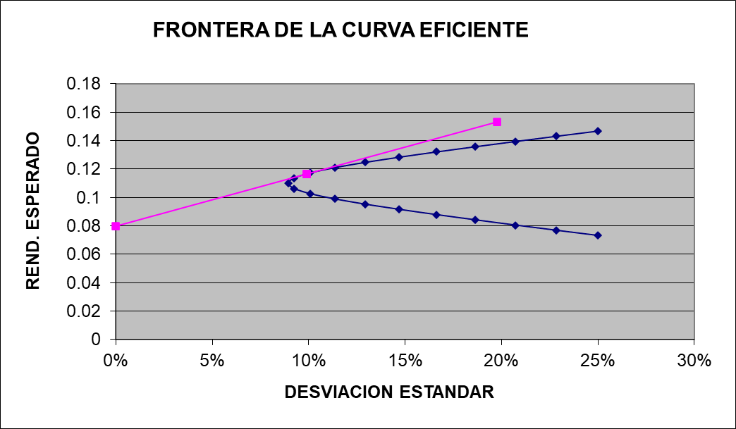

Punto de Combinación Óptima

Rendimiento Libre de Riesgo

Portafolio de Mínima Varianza

 |  | A | B | C | D | E
 | BIMBO | 20% | 30% | 20% | 30% | 5%
 | GRUMA | 20% | 20% | 30% | 30% | 10%
 | KIMBER | 20% | 30% | 10% | 30% | 20%
 | BBAJIO | 20% | 10% | 15% | 5% | 30%
 | ALPEK | 20% | 10% | 25% | 5% | 35%
 |  | 100% | 100% | 100% | 100% | 100%

